表紙・改定履歴
Webダイレクト販売

画面設計書
管理パスワード忘れた場合画面
G0302

© 2020 Sasuke Financial Lab Inc.

変 更 記 録
版数 REV. | 作成更新日 | 変 更 内 容 | 担 当
01 | 2020-09-10 | 初版 | 小川

画面概要
設計説明書 |  |  |  |  | システム | 画面名 | 画面ID
 |  |  |  |  | Webダイレクト販売 | 管理パスワード忘れた場合画面 | G0302

 | 1 | 画面概要

 |  | 運用者がログイン時のパスワードを忘れた際に、パスワードの変更手続きを行う画面である。
 |  | 「G0301.管理ログイン画面」から[パスワードを忘れた場合]のリンクを押下して当画面に遷移する。

 |  | 当画面でメールアドレスを入力し送信ボタンを押下すると、パスワード変更画面へのURLが記載されたメールが入力した、メールアドレス宛に送信される。
 |  | 運用者はそのパスワード変更画面からパスワードを変更する。

 | 2 | 機能概要

 |  | A2.メールを送信
 |  |  | ・A1の状態により挙動を変更する
 |  |  |  | 入力されたメールアドレスについてバリデーションエラーが出ていない場合、押下可能

 |  |  | ・押下時に、入力されたメールアドレスが存在するか確認する
 |  |  |  | 登録されている場合は「G0303.管理パスワード変更画面」のリンク先を記載したメールを送信する
 |  |  |  | その後、該当メールアドレスにメールを送信した旨のメッセージをポップアップで表示する

 |  |  | ・入力されたメールアドレスが存在しない場合はエラーメッセージを画面に表示する

・確認事項
一般的なログイン画面では有効なメールアドレスではないことをユーザーへは通知しないのが
通例であるが、今回は管理画面であるため、ユーザーへ通知する方針で考えているがよいか
メールアドレスのドメインは特定のドメインをチェックする必要はあるか

画面レイアウト
画面レイアウト | システム | 画面名 | 画面ID
 | Webダイレクト販売 | 管理パスワード忘れた場合画面 | G0302

A

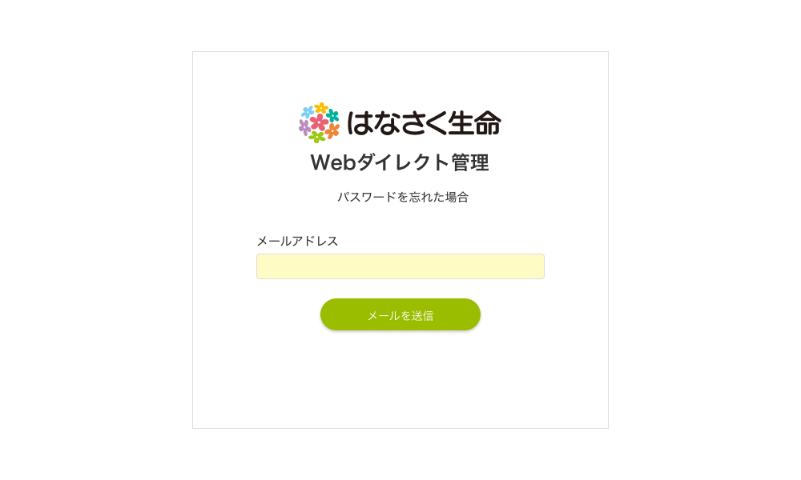

1

2

メッセージ一覧
メッセージ一覧 |  | システム | 画面名 | 画面ID
 |  | Webダイレクト販売 | 管理パスワード忘れた場合画面 | G0302
No | メッセージ名 | メッセージ内容

1
2
3
4
5
pending
6
7
8
シートは残しておき、詳細設計時に記載
記載するものはエラーの際に出る文言を想定
9
10
11
12
13
14
15
16
17
18
19
20
21
22
23
24
25
26
27

